Rechnen
FORMELN eingeben
Zelle anklicken
= und anschließend die erste Zelle anklicken
Rechenzeichen ( + - * / ) eingeben
andere Zelle anklicken
und Return am Schluss!
Rechenzeichen als "TEXT" eingeben!!
Leertaste und dann das Rechenzeichen
11 | + | 12 | =
5658 | + | 456 | =

23 | - | 2 | =
122 | - | 2 | =

12 | x | 45 | =
13 | x | 13 | =

13 | : | 13 | =
26 | : | 2 | =

Klassenparty
Abrechnung der Klassenparty
 |  |  |  | Gib in D6 mit der Maus die Formel =A6*C6 ein
3 | Kästen Cola | 15.80 € |  | Wandle die Formel für die anderen Zeilen ab.
2 | Kästen Limo | 15.80 €
23 | Bratwürste | 1.30 €
2 | Tuben Senf | 1.98 € |  | Schreibe in D10 =Summe(
 |  | Gesamtbetrag |  | Markiere den Bereich von D6 bis D19 mit der Maus
 |  | geteilt durch Teilnehmer | 23 | Schreibe )
 |  | Anteil pro Teilnehmer
 |  | eingesammelt | 8.00 € | Gib in D15 mit der Maus die Formel =D10/D11 ein
 |  | Zurück
 |  |  |  | Gib in D14 die Formel =D12-D13 ein

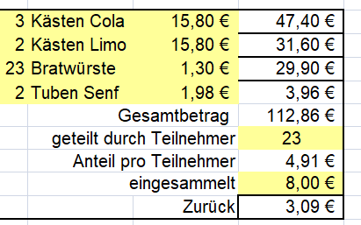

Rechnung
Technobox GmbH
Eichendorffring 8
65307 Bad Schwalbach
Formel ziehen!!
Eine richtige Formel eingeben - Bestätigen mit Return
Zelle wieder anklicken
Rechts unten an der Zelle das schwarze Quadrat mit gedrückter Maustaste nach unten ziehen
Die Formeln werden für jede Zeile mit den neuen Zellenwerten berechnet!
RELATIVER BEZUG
Funktion SUMME :
Die Zelle anklicken, in der das Ergebnis stehen soll
FUNKTION SUMME und den Bereich mit gedrückter Maustaste ziehen
Werte als Euro formatieren
Zelle(n) markieren
ZAHL Eurosymbol anklicken
Dr.-Mehler-Schule
Wiesenstr. 15
91166 Georgensgmünd
 |  | Meisenbach,

Wir lieferten ihnen mit Lieferschein 4711/94

Anz. | Artikel | Einzelpreis | Gesamtpreis
3 | Diskettenboxen 3,5" | 9.30 €
5 | Pakete UWS-Papier | 11.20 €
12 | Farbbänder NEC P6 | 8.50 €

 |  | Summe
 | + MWSt | 19.00%
 |  | Rechnungsbetrag

Bitte zahlen Sie bis spätestens

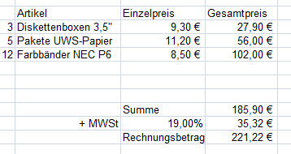

Noten
 |  |  | Berechne die Mittelwerte! |  |  |  |  |  |  | Berechne die Anzahl mit Hilfe der Funktion Zählenwenn!

Funktion Mittelwert!!
Zelle anklicken - FORMELN - Funktion einfügen
Ein Bereich wird definiert mit G8:G21 - also mit Doppelpunkt!
Funktion Zählenwenn
Zelle anklicken - FORMELN - Funktion einfügen
=ZÄHLENWENN($G$8:$G$21;L8)
absoluter 1
Bezug
anschl. die Formel ziehen!
Diagramm einfügen!!
Die Anzahl der Noten markieren
EINFÜGEN DIAGRAMM SÄULE und entsprechendes Beispiel wählen
DIAGRAMM markieren
unter FORMAT DIAGRAMM Layout und Beschriftungen wählen!
 |  |  |  |  |  |  |  |  |  |  | Probe A5
 | Mathematik 6 Test 2
 | NAME | A1 | A2 | A3 | A4 | A5 | Mittelwert |  |  | Noten | Anzahl
 | Maria | 4 | 1 | 2 | 6 | 2 |  |  |  | 1
 | Serhat | 2 | 5 | 4 |  | 3 |  |  |  | 2
 | Isabel | 3 | 2 | 1 | 3 | 2 |  |  |  | 3
 | Fadil | 2 | 1 |  | 5 | 2 |  |  |  | 4
 | Manal | 4 | 2 | 4 |  | 4 |  |  |  | 5
 | Björn | 4 | 1 | 4 | 5 | 5 |  |  |  | 6
 | Sükriye | 2 | 1 | 4 | 5 | 2
 | Nicole | 4 | 3 | 3 | 5 | 2
 | Alexander | 1 | 4 | 3 | 5 | 1
 | Sosan | 4 | 4 | 3 | 6 | 3
 | Kathleen | 5 | 4 | 3 | 2 | 4
 | Georg | 3 |  | 5 | 1 | 6
 | Nadine | 5 |  | 1 | 2 | 3
 | Patrick |  | 3 | 3 | 3 | 4
 | Durchschnitt

 |  |  |  |  |  |  |  | Erstelle folgendes Diagramm:
 |  |  |  |  |  |  |  |  | → Anzahlwerte markieren!

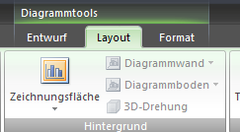

LÖSUNGEN

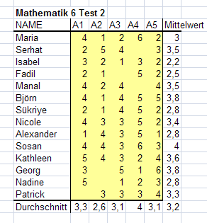
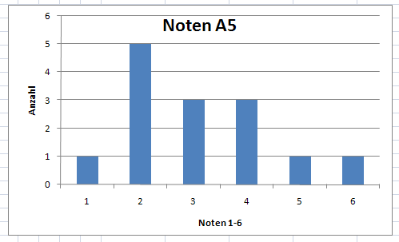
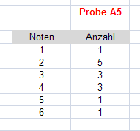

Hausverkauf
Hausverkauf

Angebot: Villa, 265 m², Blick auf die Festung Hohensalzburg

Interessenten | Angebot
Franz Riemenschneider | 970000 | Höchstes Angebot:
Leopold Habsnicht | 860000.00 | Niedrigstes Angebot:
Lukas Lainer | 700000 | Mittelwert:
Adelheid Knüpper | 1200000 | Anzahl der Angebote:
Karlheinz Grasmugg | 930000
Werner Heinzl | 720000
Johann Windgasser | 860000
Josef Weinkammer | 910000
Erich Pohl | 975000

Berechne mit Hilfe der Funktionen MAX, MIN, MITTELWERT und ANZAHL!
Formatiere die Beträge als Währung.

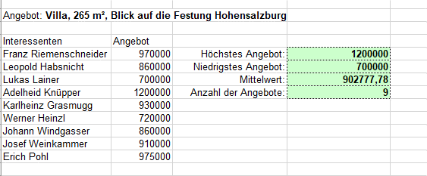

wenn 1
Provision

Name |  | Umsatz | Provision ?
Maier | Andreas | 45,000 € | nein | =WENN(D5>50000;"ja";"nein")
Huber | Hermine | 130,000 €
Fink | Stefan | 65,000 €
Eder | Rupert | 77,000 €
Jakobsen | Helmut | 56,000 €

Angestellte bekommen eine Provision, wenn ihr Umsatz größer als 50.000 € ist.
Im Feld Provision soll ja oder nein erscheinen!

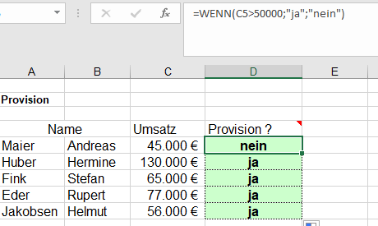

Zinsen
Formate der Zahlen beachten!!
START ZAHL ....
ABSOLUTER BEZUG = die absolute Zelle bleibt beim Ziehen gleich $A$5
Markieren in der Formel und F4 Taste
es wird IMMER mit der 1000 Euro Zelle gerechnet!
=$F$18*E20

Verzinsung von
Bundesschatzbriefen
Einzahlung |  | 1,000.00 €
Jahr | Zinssatz | Zinsen
1 | 4.75%
2 | 5.00%
3 | 5.25%
4 | 5.50%
5 | 5.75%
6 | 6.00%
Summe Zinsen

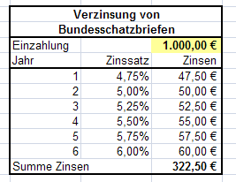

Telefonrechnung
Telefonrechnung für Januar

Zähler 1.1. | 21817
Zähler 31.1. | 23553
Gebühreneinheiten |  | Eingabe | 1736
Preis pro Einheit | 0.12 €
Arbeitspreis |  | Eingabe | 208.32
Grundpreis | 24.60 €
Gesamtpreis |  | Eingabe | 232.92 €

Apparatmiete netto | 50.00 €
19% MWSt |  | Eingabe | 9.50 €
Apparatmiete brutto |  | Eingabe | 59.50 €
Rechnungsbetrag |  | Eingabe | 292.42 €

Eingabe
Über eine WENN-Funktion wird der angezeigte Text gesteuert!
Dies kann in ähnlicher Weise über eine bedingte Formatierung erzeugt werden!

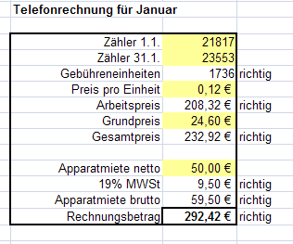

Zufallszahl
 |  |  | F9 oder die Entf-Taste berechnet den Wert neu! |  |  | → Berechnungsoption der Mappe!
Zufallszahl | 0.10399264972
 |  | mal 10 | Ganzzahl | kombiniert |  |  | FORMEL Berechnungsoptionen
 | 0.24000602031 | 2.4000602031 | 2 | 2
 | 0.30709098082 | 3.0709098082 | 3 | 3

 |  |  |  | 5.00 | SUMME

Zufallszahl
Die Zahlen und Ergebnisse immer genau überprüfen!
Zufallsbereich
Diese Funktion hat wieder Probleme
bis Excel 2003 muss das Add-in Analyse Funktion installiert werden
ab 2007 ist es ab und zu notwendig, mit der BEARBEITEN ERSETZEN Funktion
alle = mit = zu ersetzen -- dann lief es meistens
Seltsamer Fehler unter Office XPfalls nur #NAME und #WERT zu lesen sind: Strg + H (bearbeiten ersetzen) = und = in die Felder eingeben und auf alle ersetzen klicken. Dann hats wieder geklappt!
Zufallsbereich | 48

 | 148
 | 1441
 | 1085

SUMME | 2674

